P4
令和６年度一般会計決算の内訳
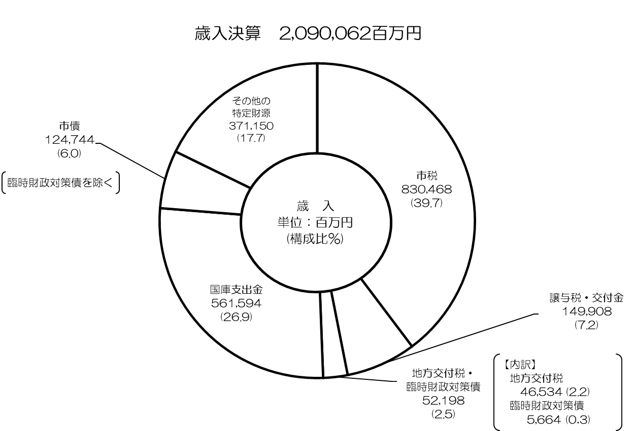

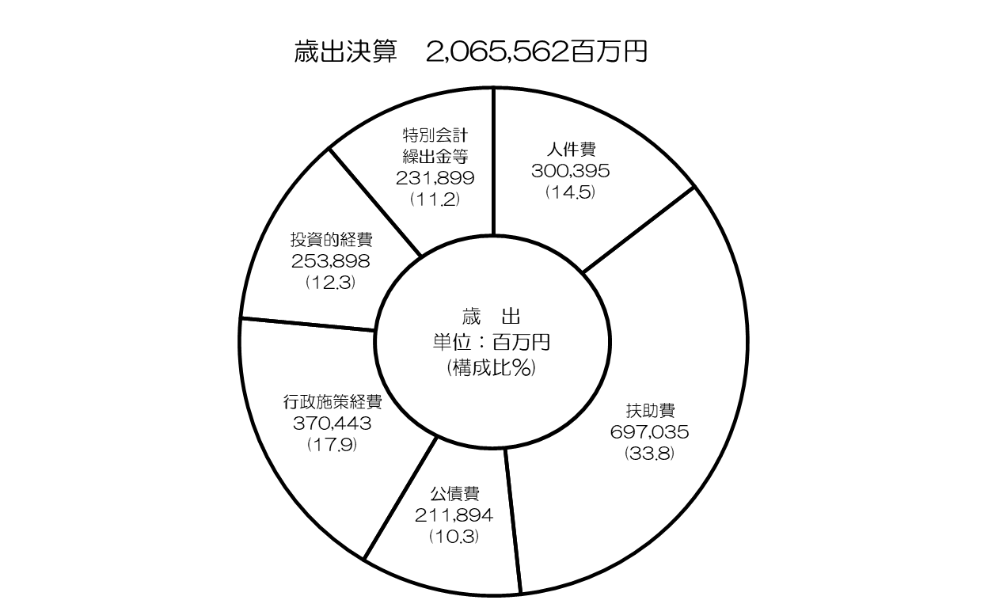

P5～P9
令和６年度一般会計決算の概要

○ 歳 入
 | ◇歳入総額：2兆900億6,200万円 〔R５ 1兆9,804億8,800万円〕
 |  |  |  | （対前年度比：+5.5％ +1,095億7,400万円）

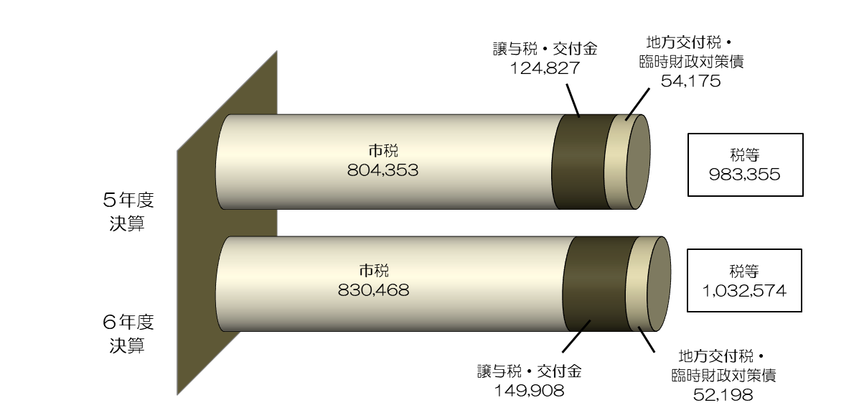
 | □税 等

 | ・市税（詳細はＰ10参照）
 |  |  | 企業収益の増などによる法人市民税の増（+199億1,600万円）や
 |  |  | 評価替えや家屋の新増築などによる固定資産税・都市計画税の増（+105億6,500万円）などにより、
 |  |  | 前年度に比べ+3.2％（+261億1,500万円）の8,304億6,800万円となり、
 |  |  | ３年連続で過去最高となっています。

 | ・譲与税及び交付金
 |  |  | 定額減税減収補塡特例交付金の増（+151億600万円）などにより、
 |  |  | 前年度に比べ+20.1％（+250億8,100万円）の1,499億800万円となっています。

 | ・地方交付税及び臨時財政対策債
 |  |  | 国の基準財政収入額の算定において、法人市民税が増となったことなどにより、
 |  |  | あわせて△3.6%（△19億7,700万円）の521億9,800万円となっています。

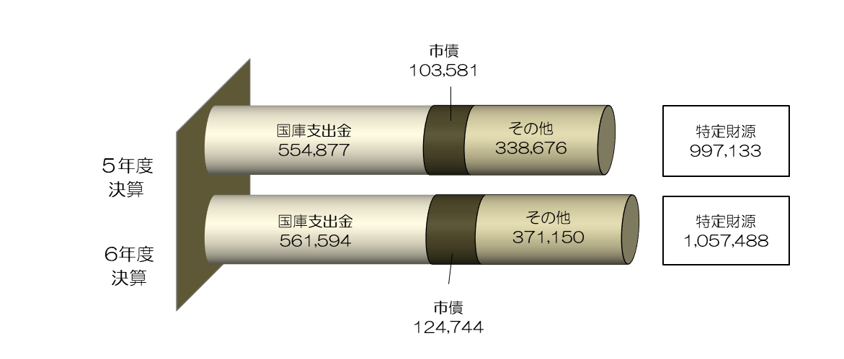
 | □ 特定財源

 | ・国庫支出金
 |  |  | 電力・ガス・食料品等価格高騰重点支援給付金
 |  |  | 〔前年度に比べ皆減（△161億9,400万円）〕の減があるものの、
 |  |  | 扶助費〔前年度に比べ+7.7%（+282億4,600万円）の3,966億4,000万円〕の増などにより、
 |  | 住民税非課税世帯等に対する臨時特別給付金 | 前年度に比べ+1.2％（+67億1,800万円）の5,615億9,400万円となっています。

 | ・市債（臨時財政対策債を除く）
 |  |  | 消防情報システム更新〔前年度に比べ著増（+44億5,200万円）の45億7,600万円〕による増や
 |  |  | 新大学キャンパス整備事業〔前年度に比べ+33.2%（+41億5,700万円）の166億7,400万円〕の増
 |  |  | などにより、前年度に比べ+20.4％（+211億6,300万円）の1,247億4,400万円となっています。

 | ・その他の特定財源
 |  |  | 万博関連事業の増による府負担分の増などにより
 |  |  | 諸収入〔前年度に比べ+53.6%（+373億8,600万円）の1,071億円〕が増となったことなどにより、
 |  |  | 前年度に比べ+9.6％（+324億7,400万円）の3,711億5,000万円となっています。

○ 歳 出
 | ◇ 歳出総額：2兆655億6,200万円 〔R5 1兆9,573億600万円〕
 |  |  |  | （対前年度比：+5.5％ +1,082億5,600万円）

 | □義務的経費（人件費・扶助費・公債費）
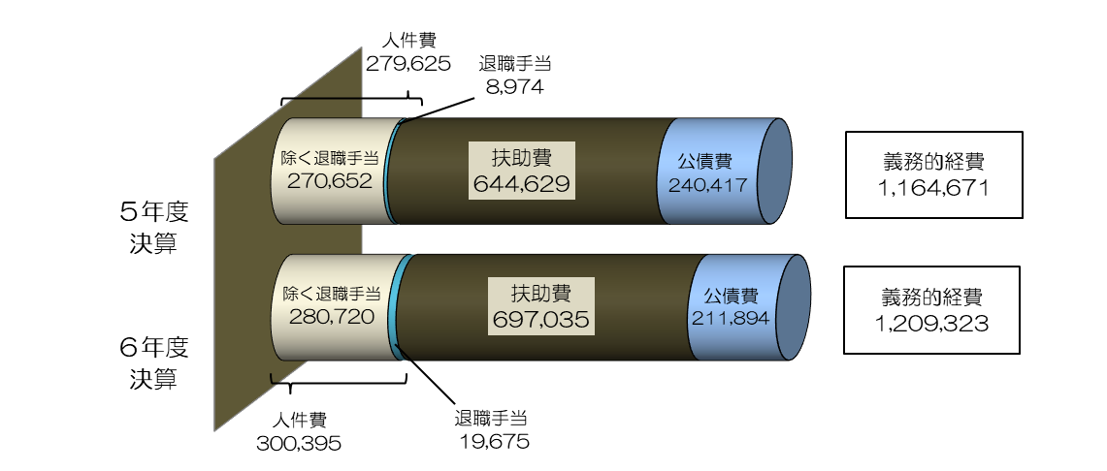

 | ・人件費
 |  |  | 定年退職者の増による退職手当の増や給与改定による増などにより、
 |  |  | 前年度に比べ+7.4％（+207億7,000万円）の3,003億9,500万円となっています。
 |  |  | なお、退職手当を除いたベースでは、前年度に比べ+3.7％（+100億6,800万円）の
 |  |  | 2,807億2,000万円となっています。

 | ・扶助費
 |  |  | 障がい者自立支援給付費〔前年度に比べ+19.9％（+289億7,000万円）の1,747億1,500万円〕や
 |  |  | 教育・保育給付費〔前年度に比べ+11.1％（+94億1,800万円）の939億7,400万円〕の増
 |  |  | などにより、前年度に比べ+8.1％（+524億600万円）の6,970億3,500万円となっています。

 | ・公債費
 |  |  | 元金償還金の減などにより、前年度に比べ△11.9％（△285億2,300万円）の
 |  |  | 2,118億9,400万円となっています。

 | □行政施策経費

 |  |  | ６年度決算 3,704億4,300万円 〔５年度決算 3,312億6,300万円〕

 | ・電力・ガス・食料品等価格高騰重点支援給付金
 | 〔前年度に比べ皆減（△166億3,000万円）〕の減があるものの、
 | 万博関連事業〔前年度に比べ著増（+480億7,400万円）の622億4,900万円〕の増などにより、
 | 前年度に比べ+11.8％（+391億8,000万円）の3,704億4,300万円となっています。

 | □投資的経費

 |  |  | ６年度決算 2,538億9,800万円 〔５年度決算 2,315億4,400万円〕

 | ・消防情報システム更新〔前年度に比べ著増（+46億7,900万円）の48億1,900万円〕による増や
 | 新大学キャンパス整備事業〔前年度に比べ+30.6%（+43億9,500万円）の187億6,400万円〕の増
 | などにより、前年度に比べ+9.7％（+223億5,300万円）の2,538億9,800万円となっています。

 | □特別会計繰出金等

 |  |  | ６年度決算 2,318億9,900万円 〔５年度決算 2,298億2,800万円〕

 | ・もと森之宮工場跡地売却収入などの環境創造基金への積立
 | 〔前年度に比べ著増（+54億8,000万円）の55億1,500万円〕の増などにより、
 | 前年度に比べ+0.9％（+20億7,100万円）の2,318億9,900万円となっています。

○ 実質収支
 | ◇歳入額－歳出額－翌年度へ繰り越すべき財源＝205億6,800万円
 |  |  |  |  | 〔R5 164億3,300万円〕 | （対前年度比：+41億3,600万円）

 | ・引き続き黒字基調を維持しており、平成元年度以降36年連続の黒字となっています。

○ 市債残高
 | ◇一般会計市債残高：1兆9,977億8,600万円
 |  |  |  |  | 〔R5 2兆1,059億1,100万円〕 | （対前年度比：△5.1％ △1,081億2,500万円）
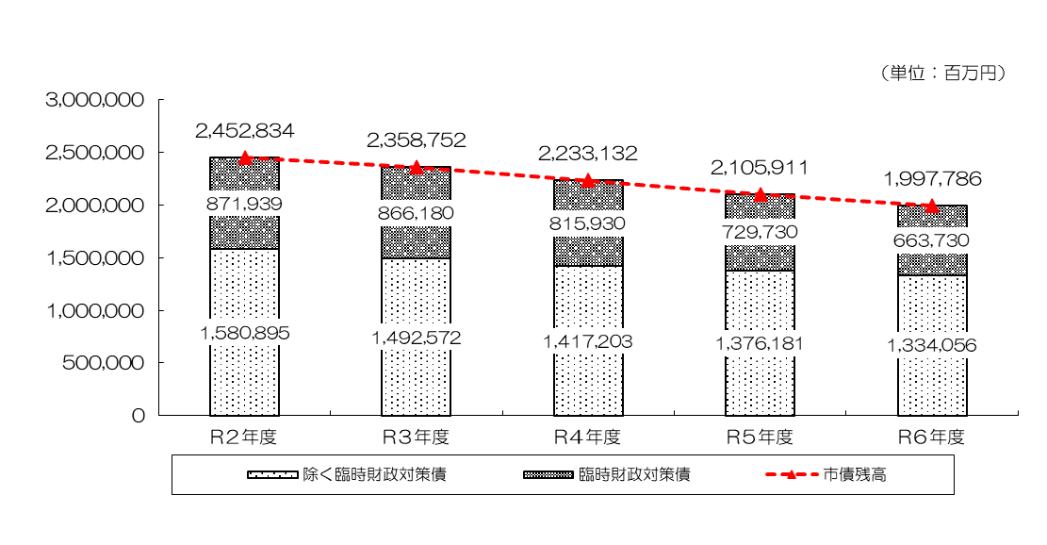

 | ・一般会計における市債残高は、前年度に比べ△5.1％（△1,081億2,500万円）の
 | 1兆9,977億8,600万円となり、11年連続の減となりました。
 | ・また、臨時財政対策債を除いた市債残高についても、
 | 前年度に比べ△3.1％（△421億2,500万円）の1兆3,340億5,600万円となっており、
 | 20年連続して減少しています。

 |  |  | 【参考】・市民一人当たりの市債残高 ６年度：71万6千円 ５年度：76万円

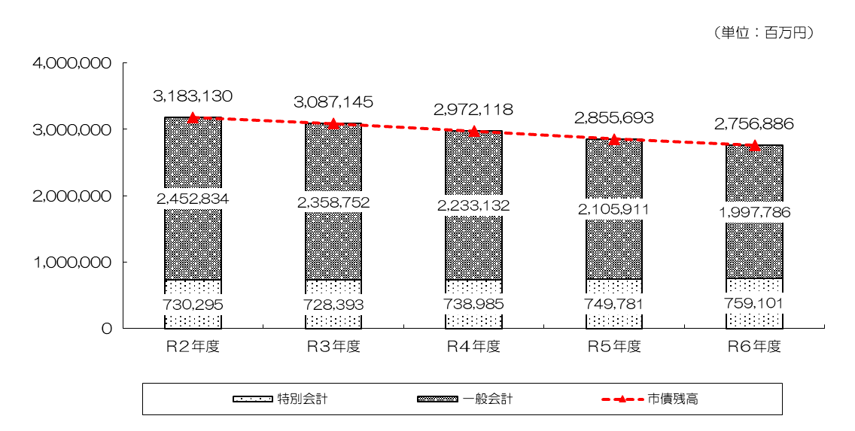
 | ◇全会計市債残高：2兆7,568億8,600万円
 |  |  |  |  | 〔R5 2兆8,556億9,300万円〕 | （対前年度比：△3.5％ △988億600万円）

 | ・全会計の市債残高についても、20年連続して減少しています。
 | （ピーク：平成16年度 5兆5,196億100万円）

P10
【参考】令和６年度 市税決算の状況

 |  |  |  |  |  |  | （単位：百万円・％）
 | 区分 |  |  | R６決算 | R ５ 決 算 | 差引増△減 | 伸び率
 | 市税総計 |  |  | 830,468 | 804,353 | 26,115 | 3.2

 |  | 市民税 |  | 365,350 | 351,297 | 14,053 | 4.0
 |  |  | 個人市民税 | 230,099 | 235,961 | △ 5,862 | △ 2.5
 |  |  | 法人市民税 | 135,251 | 115,336 | 19,916 | 17.3
 |  | 固定資産税 |  | 333,432 | 324,853 | 8,579 | 2.6
 |  |  | 土地 | 136,432 | 128,255 | 8,177 | 6.4
 |  |  | 家屋 | 154,108 | 153,625 | 483 | 0.3
 |  |  | 償却資産 | 42,660 | 42,733 | △ 72 | △ 0.2
 |  |  | 交付金 | 232 | 241 | △ 8 | △ 3.5
 |  | 軽自動車税 |  | 2,252 | 2,182 | 70 | 3.2
 |  | 市たばこ税 |  | 32,149 | 31,156 | 993 | 3.2
 |  | 入湯税 |  | 318 | 298 | 20 | 6.8
 |  | 事業所税 |  | 29,417 | 29,003 | 415 | 1.4
 |  | 都市計画税 |  | 67,550 | 65,564 | 1,985 | 3.0
 |  |  | 土地 | 33,753 | 31,853 | 1,901 | 6.0
 |  |  | 家屋 | 33,796 | 33,712 | 85 | 0.3
 | ※令和６年度決算について、個人市民税における定額減税の影響額は△14,980百万円

 | ◆ | 6年度決算は、4年連続の増

 |  | （３年連続で過去最高を更新）

 | ＜主な税目の増△減＞
 | ○ | 個人市民税
 |  | 定額減税による減 など
 | ○ | 法人市民税
 |  | 企業収益の増 など
 | ○ | 固定資産税・都市計画税
 |  | 評価替えによる増、家屋の新増築による増 など

 | ◆ | 収納率
 |  | （令和５年度決算98.7％を上回り、過去最高）

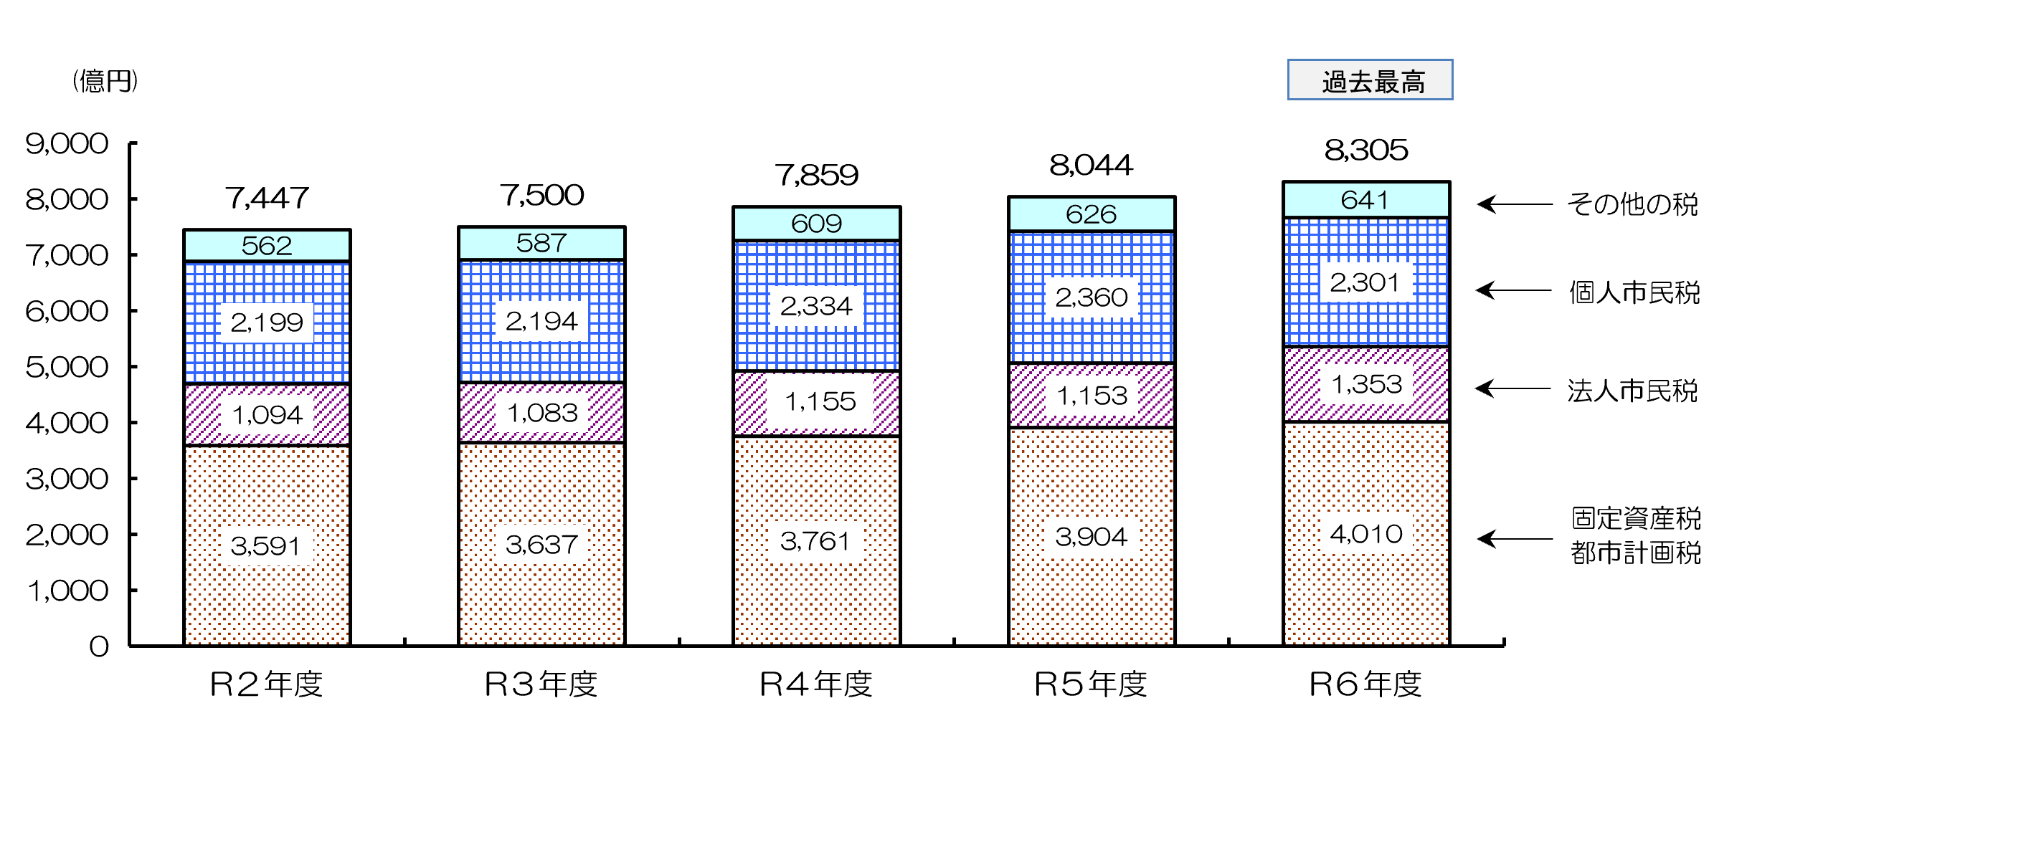
 | （参考）市税収入の推移

